Laagnamen
NLCS Drinkwater Laagnamen
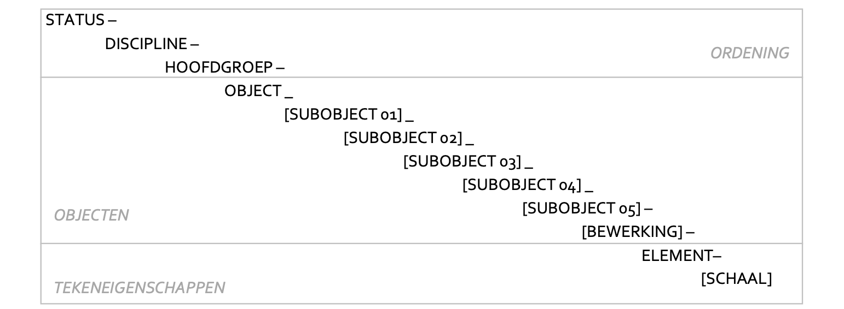

Status | - | Discipline | - | Hoofdgroep | - | Object | _ | SubObject01 | _ | SubObject02 | _ | SubObject03 | _ | SubObject04 | _ | SubObject05 | - | Bewerking | - | Element | STATUS-DISCIPLINE-HOOFDGROEP-OBJECT_SUBOBJECT01_SUBOBJECT02_SUBOBJECT03_SUBOBJECT04_SUBOBJECT05-BEWERKING-ELEMENT
Status |  | OI |  | KL |  | WATER |  | WaterSoort |  | LeidingSoort |  | FeatureName |  | Materiaal |  | Diameter |  | ToestandActie |  | GeomType | STATUS-OI-KL-WATER_WATERSOORT_LEIDINGSOORT_FEATURENAME_MATERIAAL_DIAMETER-TOESTANDACTIE-GEOMTYPE
N |  | OI |  | KL |  | WATER |  | Drinkwater |  | Distributie |  | Leiding |  | PVC |  | 110 |  | LG |  | G | N-OI-KL-WATER_DRINKWATER_DISTRIBUTIE_LEIDING_PVC_110-LG-G

Status | - | Discipline | - | Hoofdgroep | - | Object | _ | SubObject01 | _ | SubObject02 | _ | SubObject03 | _ | SubObject04 | _ | SubObject05 | - | Bewerking | - | Element | STATUS-DISCIPLINE-HOOFDGROEP-OBJECT_SUBOBJECT01_SUBOBJECT02_SUBOBJECT03_SUBOBJECT04_SUBOBJECT05-BEWERKING-ELEMENT
Status |  | OI |  | KL |  | WATER |  | WaterSoort |  | LeidingSoort |  | Materiaal |  | Diameter |  | FeatureName |  | ToestandActie |  | GeomType | STATUS-OI-KL-WATER_WATERSOORT_LEIDINGSOORT_MATERIAAL_DIAMETER_FEATURENAME-TOESTANDACTIE-GEOMTYPE
N |  | OI |  | KL |  | WATER |  | Drinkwater |  | Distributie |  | PVC |  | 110 |  | Dienstkraan |  | LG |  | G | N-OI-KL-WATER_DRINKWATER_DISTRIBUTIE_PVC_110_DIENSTKRAAN-LG-G

